3 Tablica 1 - Graf 1
I. dio: Mirovinski fondovi (OMF-ovi)
Section I: Pension Funds (OMFs)

Tablica 1: Članstvo obveznih mirovinskih fondova (OMF-ova)1) |  |  |  |  | Listopad 2012.
Table 1: Mandatory pension fund's (OMF's) Membership1) |  |  |  |  | October 2012

Stavka / Item | AZ OMF | Erste Plavi OMF | PBZ/CO OMF | Raiffeisen OMF | Ukupno
Stanje na početku mjeseca OMF membership at the beginning of the month | 590,075 | 252,709 | 292,341 | 505,746 | 1,640,871
Udjel u ukupnom broju članova (u %) / Share in total membership (in %) | 35.96% | 15.40% | 17.82% | 30.82% | 100.00%
Prve prijave / First membership registration | 22 | 26 | 35 | 24 | 107
Naknadno dovršene prijave / Subsequently completed registrations | 33 | 23 | 50 | 28 | 134
Raspored Regosa 2) / Allocation by Regos 2) | 1,715 | 734 | 849 | 1,470 | 4,768
Ukupno novih članova / New members total | 1,770 | 783 | 934 | 1,522 | 5,009
Prelasci u drugi OMF / Transfer to other OMF | 8 | 2 | 22 | 22 | 54
Prelasci iz drugih fondova / Transfer from other OMF | 29 | 13 | 6 | 6 | 54
Neto promjena / Net transfer | 21 | 11 | -16 | -16 | -
Ukupan prestanak članstva / Membership termination total | 95 | 33 | 57 | 86 | 271
Stanje na kraju tekućeg mjeseca / OMF membership at the end of the month | 591,771 | 253,470 | 293,202 | 507,166 | 1,645,609
Mjesečna promjena (u %) / Monthly change (in %) | 0.29% | 0.30% | 0.29% | 0.28% | 0.29%
Udjel u ukupnom broju članova (u %) / Share in total membership (in %) | 35.96% | 15.40% | 17.82% | 30.82% | 100.00%
Izvor / Source: Regos, preliminarni podaci / Regos, preliminary data
1) Broj članova na kraju razdoblja ne sadrži raspored osiguranika kojima je zakonski rok za odabir OMF-a istekao u promatranom razdoblju.
1) Membership at the end of the period does not include the allocation of persons that missed the deadline for choosing OMF during the observed period.
2) Članove kojima je na kraju proteklog mjeseca istekao zakonski rok za osobni odabir OMF-a Regos je po službenoj dužnosti, temeljem razmjerne metode, rasporedio u jedan od OMF-ova prvi radni dan tekućeg mjeseca.
2) Persons for whoom the legaly prescribed dedline for selecting the fund expired at the end of previous month were alocated by Regos, using a proportional method, to one of pension funds.

Grafikon 1: Udjel OMFova u ukupnom broju članova |  |  |  |  | Listopad 2012.
Chart 1: OMFs' shares in total membership |  |  |  |  | October 2012

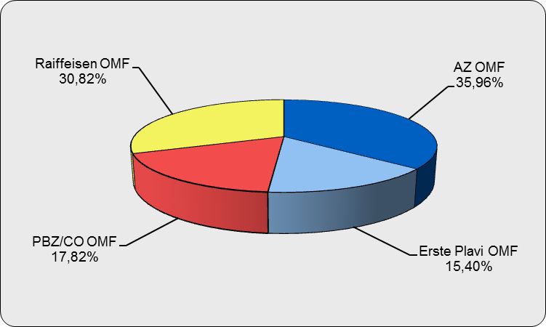

Izvor / Source: Regos, preliminarni podaci / Regos, preliminary data
Sadržaj / Contents

 |  |  |  |  | stranica/page 3

4 Tablica 2 - Graf 2
Tablica 2: Struktura članova OMF-a prema dobi i spolu |  |  |  |  |  |  |  |  | Listopad 2012.
Table 2: Mandatory pension funds members age and sex structure |  |  |  |  |  |  |  |  | October 2012

 |  | Listopad 2012. |  |  | Rujan 2012. |  | P r o m j e na / C h a n g e
 |  | October 2012 |  |  | September 2012 |  | Brojčana / In number |  | u % / in %
Dob Age | Muškarci Male | Žene Female | Ukupno Total | Muškarci Male | Žene Female | Ukupno Total | Muškarci Male | Žene Female | Ukupno Total
≤ 18 | 2,028 | 1,651 | 3,679 | 2,008 | 1,580 | 3,588 | 20 | 71 | 2.54%
19 - 24 | 92,443 | 76,860 | 169,303 | 92,527 | 76,960 | 169,487 | -84 | -100 | -0.11%
25 - 29 | 138,829 | 128,615 | 267,444 | 139,152 | 128,835 | 267,987 | -323 | -220 | -0.20%
30 - 34 | 155,588 | 144,497 | 300,085 | 155,508 | 144,578 | 300,086 | 80 | -81 | 0.00%
35 - 39 | 144,979 | 136,085 | 281,064 | 144,591 | 135,794 | 280,385 | 388 | 291 | 0.24%
40 - 44 | 129,495 | 125,609 | 255,104 | 129,388 | 125,470 | 254,858 | 107 | 139 | 0.10%
45 - 49 | 124,011 | 119,098 | 243,109 | 123,730 | 118,741 | 242,471 | 281 | 357 | 0.26%
50 - 54 | 50,025 | 47,080 | 97,105 | 48,502 | 45,592 | 94,094 | 1,523 | 1,488 | 3.20%
55 - 59 | 16,421 | 10,829 | 27,250 | 16,150 | 10,482 | 26,632 | 271 | 347 | 2.32%
60 - 64 | 1,049 | 417 | 1,466 | 917 | 366 | 1,283 | 132 | 51 | 14.26%
≥ 65 | 0 | 0 | 0 | 0 | 0 | 0 | 0 | 0 | 0.00%
Ukupno / Total | 854,868 | 790,741 | 1,645,609 | 852,473 | 788,398 | 1,640,871 | 2,395 | 2,343 | 0.29%
Izvor / Source: Regos

Grafikon 2: Dobna i spolna struktura članova OMF-a na dan 31.10.2012.
Chart 2: OMF members age and sex structure as at 31 October 2012

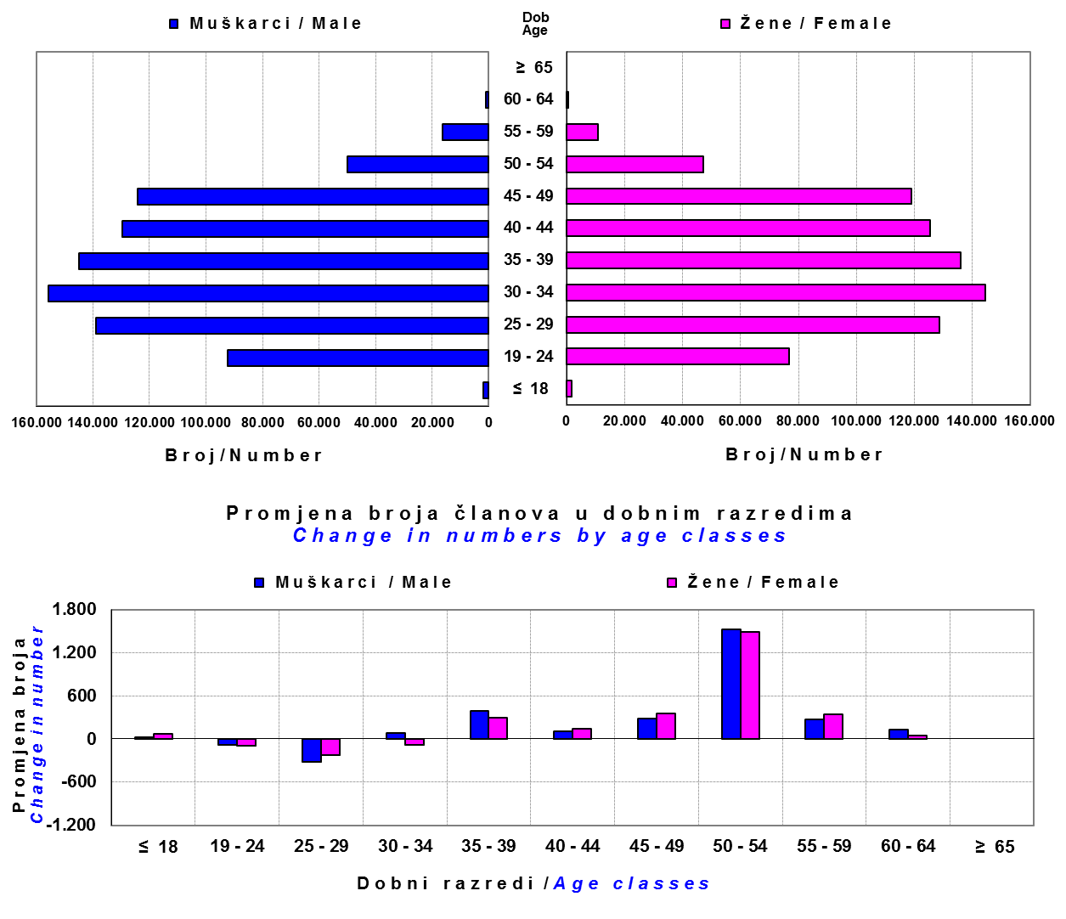

Izvor / Source: Regos

Sadržaj / Contents

 |  |  |  |  |  |  |  |  | stranica/page 4

8 Tablica 9 - Graf 3,4
Tablica 9: Neto imovina OMF-ova |  |  |  |  |  | Listopad 2012.
Table 9: OMFs' net assets |  |  |  |  |  | October 2012

 |  |  |  | u tisućama kuna / in thousand HRK
Obvezni mirovinski fond Mandatory pension fund | Neto imovina OMF-ova / OMFs' net assets
 | Listopad 2012. |  | Rujan 2012. |  | Promjena
 | October 2012 |  | September 2012 |  | Change
 | Iznos | Udjel | Iznos | Udjel | Iznos | u %
 | Amount | Share | Amount | Share | Amount | in %
AZ OMF | 20,115,286 | 40.23% | 19,721,603 | 40.48% | 393,683 | 2.00%
Erste Plavi OMF | 6,674,265 | 13.35% | 6,486,678 | 13.31% | 187,586 | 2.89%
PBZ/CO OMF | 8,194,045 | 16.39% | 7,997,266 | 16.41% | 196,779 | 2.46%
Raiffeisen OMF | 15,015,022 | 30.03% | 14,515,931 | 29.79% | 499,091 | 3.44%
Ukupno / Total | 49,998,618 | 100.00% | 48,721,478 | 100.00% | 1,277,140 | 2.62%
Izvor / Source: HANFA

Grafikon 3: Udjeli OMF-ova u ukupnoj neto imovini |  |  |  |  |  | Listopad 2012.
Chart 3: OMFs' shares in total net assets |  |  |  |  |  | October 2012

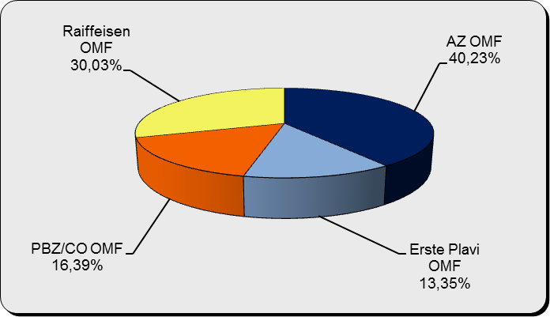

Izvor / Source: HANFA

Grafikon 4: Mjesečna promjena neto imovine OMF-ova |  |  |  |  |  | Listopad 2012.
Chart 4: OMFs net assets monthly change |  |  |  |  |  | October 2012

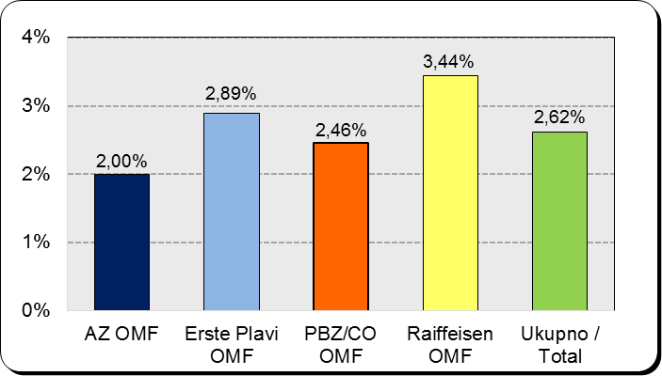

Izvor / Source: HANFA

Sadržaj / Contents

 |  |  |  |  |  | stranica / page 8

10 Graf 5
Grafikon 5: Vrijednosti obračunskih jedinica obveznih mirovinskih fondova | Listopad 2012.
Chart 5: Values of OMFs' units of account | October 2012

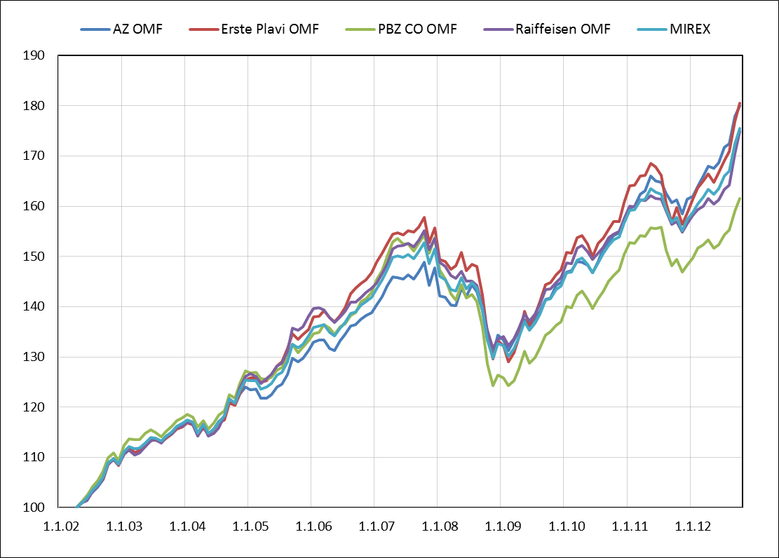

Izvor / Source: HANFA

Sadržaj / Contents

 | stranica / page 10

12 Tablica 12 - Graf 6
Tablica 12: Članstvo ODMF-ova1) |  |  |  |  |  |  | Listopad 2012.
Table 12: ODMF's Membership1) |  |  |  |  |  |  | October 2012

Članstvo / Membership | AZ benefit ODMF | AZ profit ODMF | Croatia osiguranje ODMF | Erste Plavi Expert ODMF | Erste Plavi Protect ODMF | Raiffeisen ODMF | Ukupno Total
Početak razdoblja Beginning of the period | 25,824 | 73,087 | 18,338 | 16,867 | 10,850 | 47,882 | 192,848
Udjel / Share | 13.39% | 37.90% | 9.51% | 8.75% | 5.63% | 24.83% | 100.00%
Novi članovi New members | 117 | 507 | 69 | 102 | 384 | 176 | 1,355
Mirovina / Retirement | 18 | 57 | 15 | 15 | 6 | 78 | 189
Smrt / Death | 3 | 4 | 1 | 3 | 2 | 3 | 16
Ostalo / Other | 52 | 52 | 0 | 12 | 19 | 25 | 160
Ukupan prestanak članstva Membership termination total | 73 | 113 | 16 | 30 | 27 | 106 | 365
Kraj razdoblja End of the period | 25,868 | 73,481 | 18,391 | 16,939 | 11,207 | 47,952 | 193,838
Udjel Share | 13.35% | 37.91% | 9.49% | 8.74% | 5.78% | 24.74% | 100.00%
Izvor / Source: DMD-ovi / DMDs
1) Preliminarni podaci / Preliminary data

Grafikon 6: Udjel ODMFova u ukupnom broju članova |  |  |  |  |  |  | Listopad 2012.
Chart 6: ODMFs' shares in total membership |  |  |  |  |  |  | October 2012

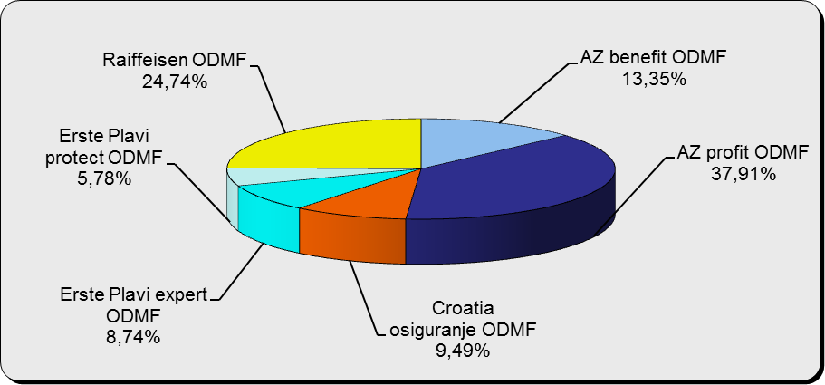

Izvor / Source: DMD-ovi / DMDs

Sadržaj / Contents

 |  |  |  |  |  |  | stranica / page 12

13 Tablica 13 - Graf 7
Tablica 13: Struktura članova ODMF-a prema dobi i spolu |  |  |  |  |  | KVARTALNI PODACI za: |  |  | RUJAN 2012.
Table 13: Open voluntary pension funds members age and sex structure |  |  |  |  |  | QUARTERLY DATA for: |  |  | SEPTEMBER 2012

 |  | Rujan 2012. |  |  | Lipanj 2012. |  | P r o m j e n a / C h a n g e
 |  | September 2012 |  |  | June 2012 |  | Brojčana / In number |  | u % / in %
Dob Age | Muškarci Male | Žene Female | Ukupno Total | Muškarci Male | Žene Female | Ukupno Total | Muškarci Male | Žene Female | Ukupno Total
≤ 18 | 878 | 761 | 1,639 | 987 | 878 | 1,865 | -109 | -117 | -12.12%
19 - 24 | 4,854 | 3,007 | 7,861 | 5,672 | 3,595 | 9,267 | -818 | -588 | -15.17%
25 - 29 | 11,059 | 8,300 | 19,359 | 12,470 | 9,530 | 22,000 | -1,411 | -1,230 | -12.00%
30 - 34 | 14,106 | 11,838 | 25,944 | 15,060 | 13,025 | 28,085 | -954 | -1,187 | -7.62%
35 - 39 | 14,323 | 13,534 | 27,857 | 13,894 | 13,861 | 27,755 | 429 | -327 | 0.37%
40 - 44 | 13,301 | 14,403 | 27,704 | 12,999 | 14,104 | 27,103 | 302 | 299 | 2.22%
45 - 49 | 13,613 | 15,839 | 29,452 | 13,229 | 16,097 | 29,326 | 384 | -258 | 0.43%
50 - 59 | 15,208 | 16,780 | 31,988 | 17,223 | 18,503 | 35,726 | -2,015 | -1,723 | -10.46%
60 - 69 | 8,186 | 8,571 | 16,757 | 4,353 | 3,982 | 8,335 | 3,833 | 4,589 | 101.04%
70 - 84 | 2,132 | 1,928 | 4,060 | 450 | 462 | 912 | 1,682 | 1,466 | 345.18%
≥ 85 | 76 | 114 | 190 | 46 | 53 | 99 | 30 | 61 | 91.92%
Ukupno Total | 97,736 | 95,075 | 192,811 | 96,383 | 94,090 | 190,473 | 1,353 | 985 | 1.23%
Izvor / Source: DMD-ovi / DMDs

Grafikon 7: Dobna i spolna struktura članova ODMF-a na dan 30.09.2012.
Chart 7: ODMF members age and sex structure as at 30 September 2012

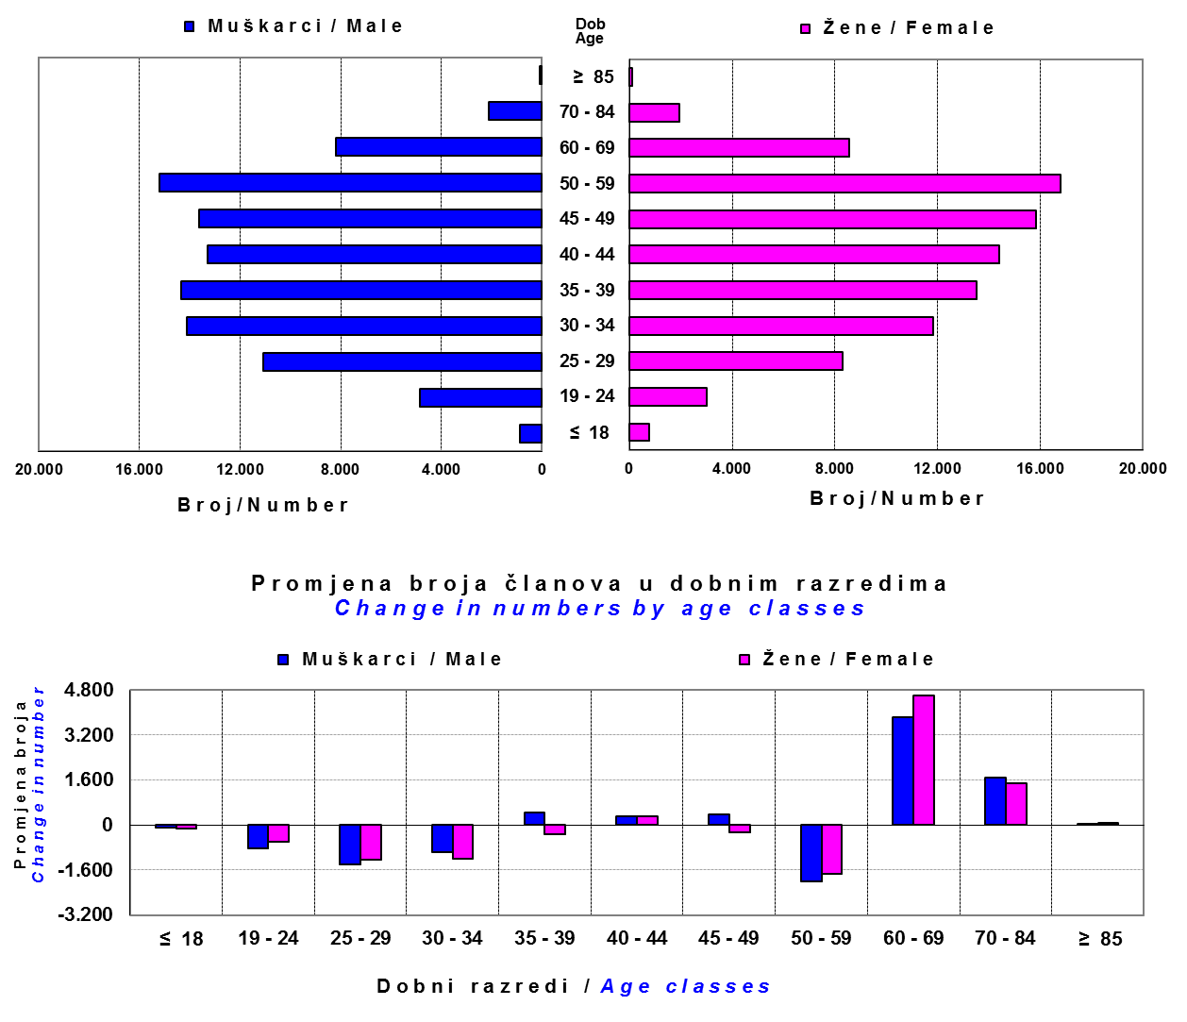

Izvor / Source: DMD-ovi / DMDs

Sadržaj / Contents

 |  |  |  |  |  |  |  |  | stranica/page 13

14 Tablica 14 - Graf 8
Tablica 14: Bruto mirovinski doprinosi uplaćeni ODMF-ovima1) |  |  |  |  | Listopad 2012.
Table 14: Gross pension contributions paid to ODMFs1) |  |  |  |  | October 2012

 |  |  |  | u tisućama kuna / in thousand HRK
Otvoreni dobrovoljni mirovinski fond Open-end voluntary pension fund | Bruto mirovinski doprinosi / Gross pension contributions
 | Listopad 2012. | Rujan 2012. | Mjesečna promjena | Sveukupno od početka djelovanja 2) | Prirast ukupnih bruto doprinosa u tekućem mjesecu
 | October 2012 | September 2012 | Monthly change | Grand total since the start of activity 2) | Total net contributions growth in current month
AZ benefit ODMF | 3,177 | 2,809 | 13.10% | 194,669 | 1.66%
AZ profit ODMF | 7,947 | 7,396 | 7.46% | 745,695 | 1.08%
Croatia osiguranje ODMF | 1,607 | 1,015 | 58.28% | 149,873 | 1.08%
Erste Plavi Expert ODMF | 1,262 | 1,165 | 8.38% | 131,137 | 0.97%
Erste Plavi Protect ODMF | 1,094 | 913 | 19.79% | 60,480 | 1.84%
Raiffeisen ODMF | 4,595 | 4,652 | -1.22% | 717,216 | 0.64%
Ukupno / Total | 19,682 | 17,950 | 9.65% | 1,999,070 | 0.99%
Izvor / Source: DMD-ovi / DMDs
1) Bruto doprinosi jednaki su ukupno uplaćenim doprinosima članova dobrovoljnih mirovinskih fondova, prije odbitka naknade DMD-ova od uplaćenih doprinosa.
1) Gross contribution is a contribution paid in by a member of a voluntary pension fund which includes DMDs' entry fee.
2) U ukupnim uplatama iskazana su i uplaćena sredstva državnog poticaja.
2) Total net contributions include state subsidies.

Grafikon 8: Mjesečna promjena bruto mirovinskih doprinosa uplaćenih ODMF-ovima |  |  |  |  | Listopad 2012.
Chart 8: Monthly change of gross pension contributions paid to ODMFs |  |  |  |  | October 2012

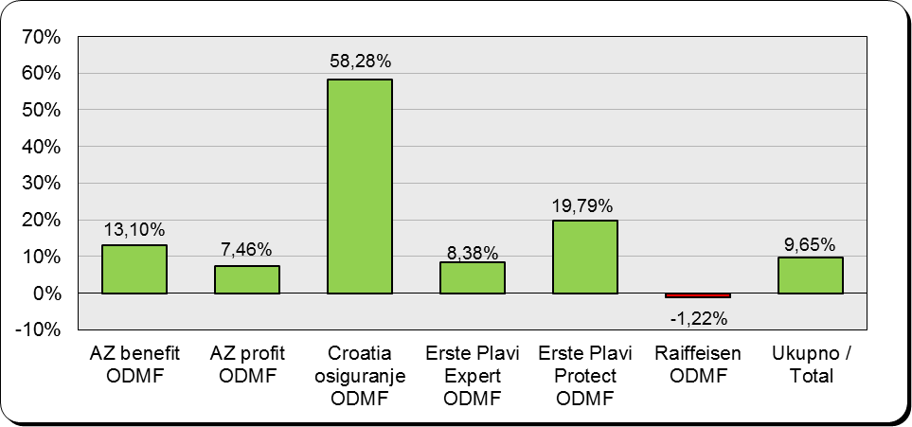

Izvor / Source: DMD-ovi / DMDs

Sadržaj / Contents

 |  |  |  |  | stranica / page 14

15 Tablica 15 - Graf 9,10
Tablica 15: Neto imovina ODMF-ova |  |  |  |  |  | Listopad 2012.
Table 15: ODMFs' net assets |  |  |  |  |  | October 2012

 |  |  |  |  |  | u tisućama kuna / in thousand HRK
Naziv fonda Fund's name | Neto imovina / Net assets
 | Listopad 2012. |  | Rujan 2012. |  | Promjena
...
Croatia osiguranje ODMF | 125,011 | 6.35% | 117,753 | 6.12% | 7,258 | 6.16%
Erste Plavi Expert ODMF | 124,667 | 6.34% | 121,400 | 6.31% | 3,268 | 2.69%
Erste Plavi Protect ODMF | 56,563 | 2.87% | 54,543 | 2.84% | 2,020 | 3.70%
Raiffeisen ODMF | 647,363 | 32.90% | 627,889 | 32.64% | 19,475 | 3.10%
Ukupno / Total | 1,967,567 | 100.00% | 1,923,902 | 100.00% | 43,665 | 2.27%
Izvor /Source: HANFA

Grafikon 9: Udjeli pojedinih ODMF-ova u ukupnoj neto imovini |  |  |  |  |  | Listopad 2012.
Chart 9: ODMFs' shares in total net assets |  |  |  |  |  | October 2012

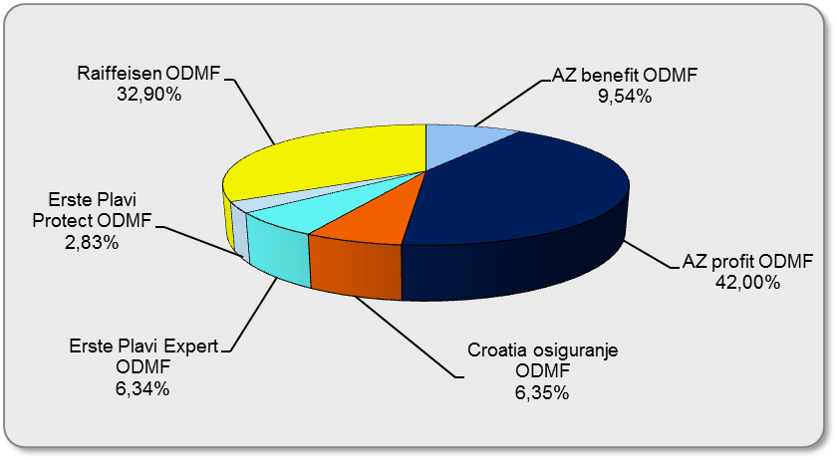

Izvor /Source: HANFA

Grafikon 10: Mjesečna promjena neto imovine ODMF-ova |  |  |  |  |  | Listopad 2012.
Chart 10: ODMFs net assets monthly change |  |  |  |  |  | October 2012
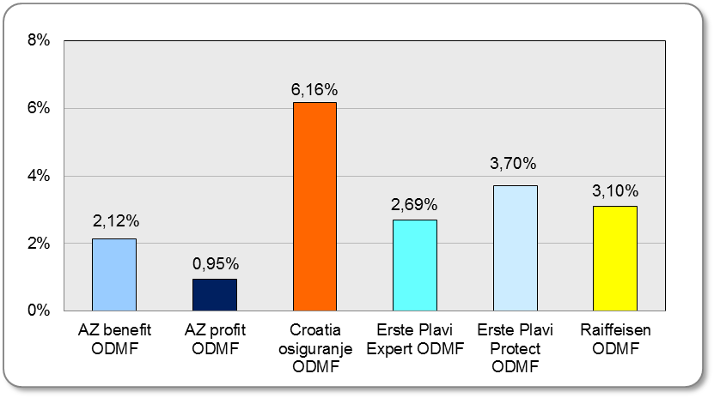

Izvor /Source: HANFA

Sadržaj / Contents
 |  |  |  |  |  | stranica / page 15

19 Tablica 19 - Graf 11
...
 |  | Rujan 2012. |  |  | Lipanj 2012. |  | P r o m j e n a / C h a n g e
60 - 69 | 1,116 | 349 | 1,465 | 1,078 | 337 | 1,415 | 38 | 12 | 3.53%
70 - 84 | 28 | 10 | 38 | 26 | 8 | 34 | 2 | 2 | 11.76%
≥ 85 | 0 | 0 | 0 | 0 | 1 | 1 | 0 | -1 | 0.00%
Ukupno Total | 12,222 | 6,505 | 18,727 | 12,236 | 6,501 | 18,737 | -14 | 4 | -0.05%
Izvor / Source: DMD-ovi / DMDs

Grafikon 11: Dobna i spolna struktura članova ZDMF-a na dan 30.09.2012.
Chart 11: ZDMF members age and sex structure as at 30 September 2012

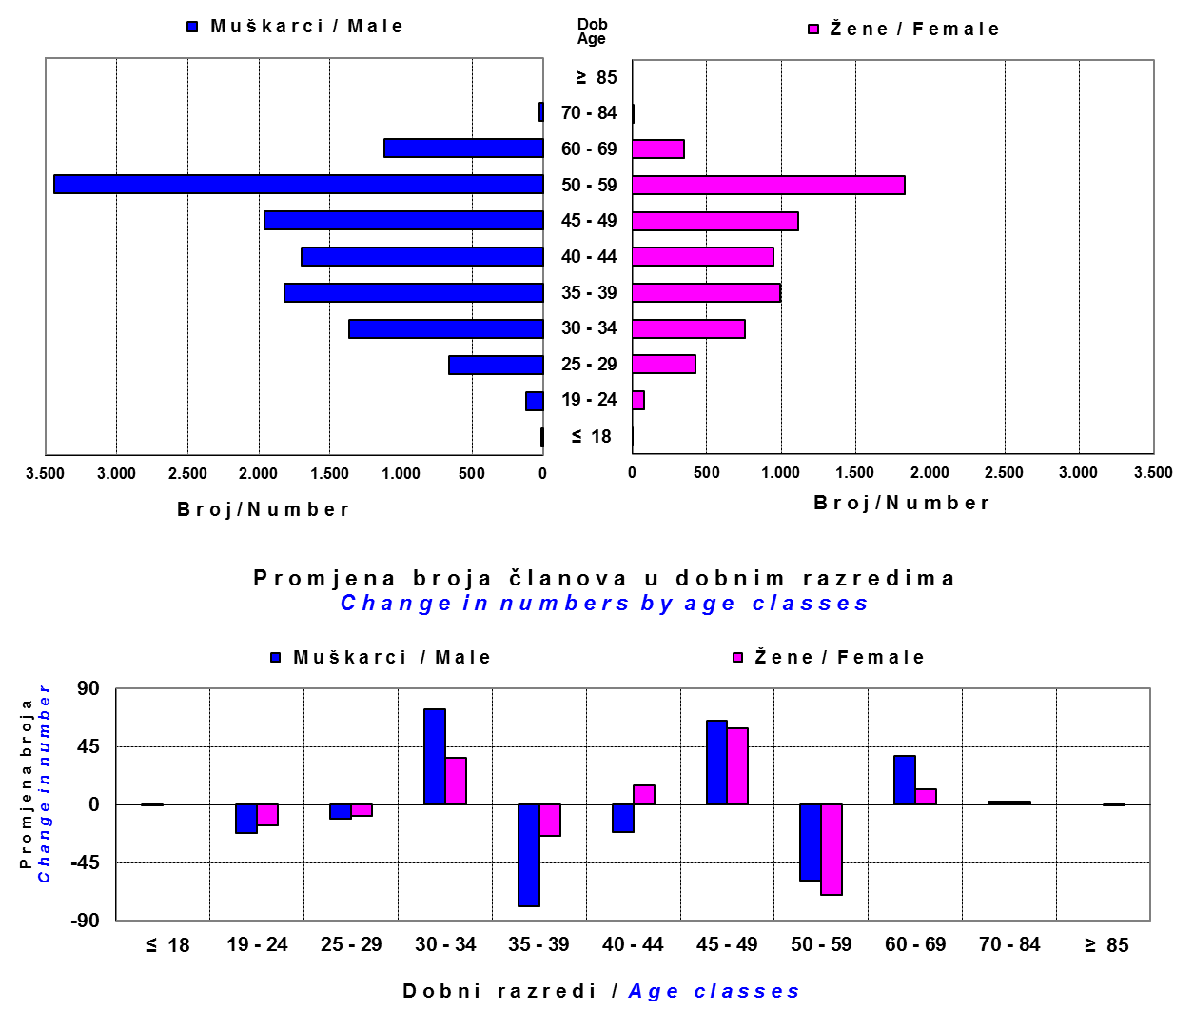

Izvor / Source: DMD-ovi / DMDs

Sadržaj / Contents

 |  |  |  |  |  |  |  |  | stranica / page 19

20 Tablica 20 - Graf 12
...
Grafikon 12: Mjesečni prinosi ZDMF-ova | Listopad 2012.
Chart 12: ZDMF monthly rates of return | October 2012

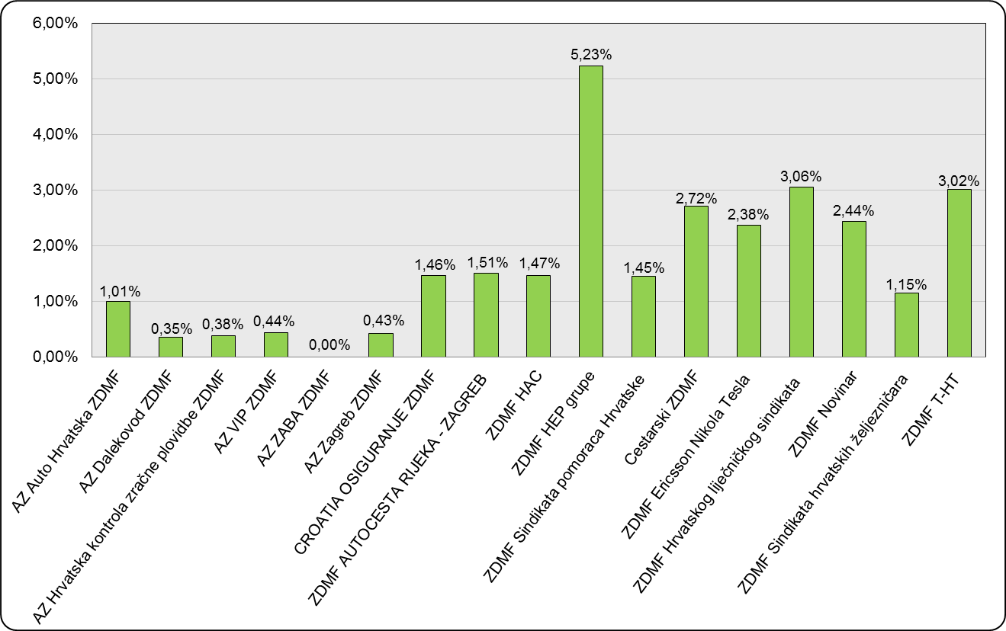

Izvor / Source: HANFA

Sadržaj / Contents

 | stranica / page 20

21 Tablica 21,22 - Graf 13,14
II. Dio: Mirovinska osiguravajuća društva
Section II: Pension Insurance Companies

A / OBVEZNO MIROVINSKO OSIGURANJE |  |  |  | Listopad 2012.
A / MANDATORY PENSION INSURANCE |  |  |  | October 2012

Tablica 21: Broj korisnika i broj ugovora po godinama |  |  | Grafikon 13: Broj korisnika i broj ugovora po godinama
Table 21: Number of pensioners and contracts per year |  |  | Chart 13: Number of pensioners and contracts per year
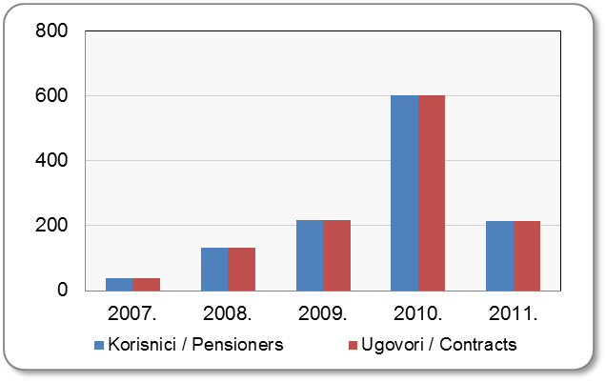
Godina Year | Korisnici Pensioners | Ugovori Contracts
2007. | 40 | 40
2008. | 133 | 133
2009. | 218 | 218
2010. | 602 | 602
2011. | 214 | 214
Izvor / Source: HANFA

 |  |  | Izvor / Source: HANFA

Tablica 22: Broj korisnika i broj ugovora u zadnjih godinu dana |  |  | Grafikon 14: Broj korisnika i broj ugovora u zadnjih godinu dana
Table 22: Number of pensioners and contracts over the past year |  |  | Chart 14: Number of pensioners and contracts over the past year

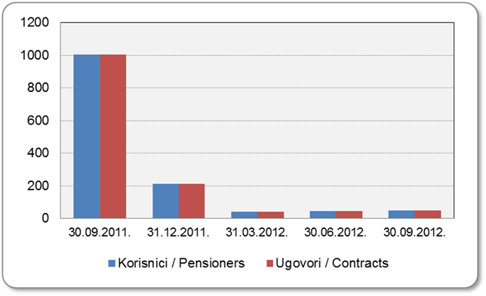
Mjesec Month | Korisnici* Pensioners* | Ugovori Contracts
30.9.2011. | 1,004 | 1,004
31.12.2011. | 214 | 214
31.3.2012. | 40 | 40
30.6.2012. | 44 | 44
30.9.2012. | 48 | 48
Izvor / Source: HANFA

*Posljednjim dopunama Zakona o mirovinskim osiguravajućim društvima i isplati mirovina na temelju individualne kapitalizirane štednje („Narodne novine“ br. 114/11), a u smislu odredbi članka 103.a stavka 1. korisnicima mirovina, koji su na svoj zahtjev pristupili obveznom mirovinskom osiguranju na temelju individualne kapitalizirane štednje, omogućeno je da im se odredi i isplaćuje mirovina kao da su bili osigurani samo u obveznom mirovinskom osiguranju na temelju generacijske solidarnosti, uz uvjet da korisnik mirovine zahtjev za određivanje mirovine prema ovome članku podnese osiguravajućem društvu u roku od 90 dana od dana stupanja na snagu ovoga zakona.

*The latest Amendments to the Act on Pension Insurance Companies and Payment of Pension Annuities Based on Individual Capitalised Savings (Official Gazette 114/11), namely Article 103a, paragraph 1, enabled pension beneficiaries who have joined the mandatory pension scheme based on individual capitalised savings at their own request to have their pension annuities determined and paid under the same terms as if they had been insured only within the mandatory pension scheme based on solidarity between generations, provided that the pension beneficiary submits the application for determination of the pension (in accordance with that Article) to the pension insurance company within 90 days from the entry into force of the said Act.
Sadržaj / Contents
 |  |  |  | stranica / page 21

22 Tablica 23,24 - Graf 15,16
B / DOBROVOLJNO MIROVINSKO OSIGURANJE |  |  |  | Listopad 2012.
B / VOLUNTARY PENSION INSURANCE |  |  |  | October 2012

Tablica 23: Broj korisnika i broj ugovora po godinama |  |  | Grafikon 15: Broj korisnika i broj ugovora po godinama
Table 23: Number of pensioners and contracts per year |  |  | Chart 15: Number of pensioners and contracts per year

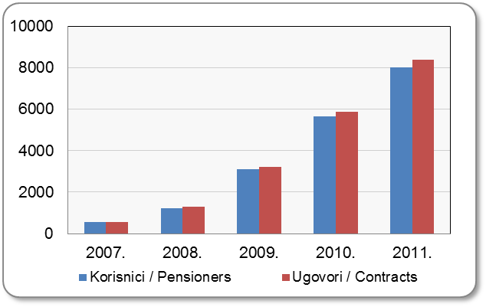
Godina Year | Korisnici Pensioners | Ugovori Contracts
2007. | 541 | 554
2008. | 1,215 | 1,281
2009. | 3,106 | 3,224
2010. | 5,641 | 5,877
2011. | 8,027 | 8,367
Izvor / Source: HANFA

 |  |  | Izvor / Source: HANFA

Tablica 24: Broj korisnika i broj ugovora u zadnjih godinu dana |  |  | Grafikon 16: Broj korisnika i broj ugovora u zadnjih godinu dana
Table 24: Number of pensioners and contracts over the past year |  |  | Chart 16: Number of pensioners and contracts over the past year

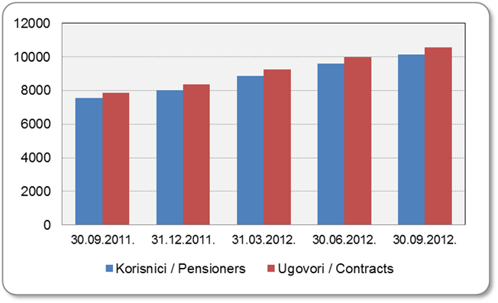
Mjesec Month | Korisnici Pensioners | Ugovori Contracts
30.9.2011. | 7,537 | 7,846
31.12.2011. | 8,027 | 8,367
31.3.2012. | 8,874 | 9,251
30.6.2012. | 9,585 | 9,993
30.9.2012. | 10,111 | 10,535
Izvor / Source: HANFA

 |  |  | Izvor / Source: HANFA

Sadržaj / Contents
...

24 Tablica 26 - Graf 17
...
 | u tisućama kuna / in thousand HRK
24 | Tontine Tontine | - | - | - | -
25 | Osiguranje s kapitalizacijom isplate Assurance with paid-up sum assured | - | - | - | -
 | UKUPNO (neživotna osiguranja, vrste 01 - 18) TOTAL (non-life insurance, lines 01 -18) | 5,574,375 | 5,592,413 | 551,734 | 2,570,252
 | UKUPNO (životna osiguranja, vrste 19 - 25) TOTAL (life assurance 19 - 25) | 1,398,391 | 1,934,448 | 50,414 | 1,121,245
 | UKUPNO / TOTAL | 6,972,766 | 7,526,861 | 602,148 | 3,691,497

Grafikon 17: Udio bruto zaračunate premije po vrstama osiguranja
Chart 17: Gross Written Premium by Line of Insurance

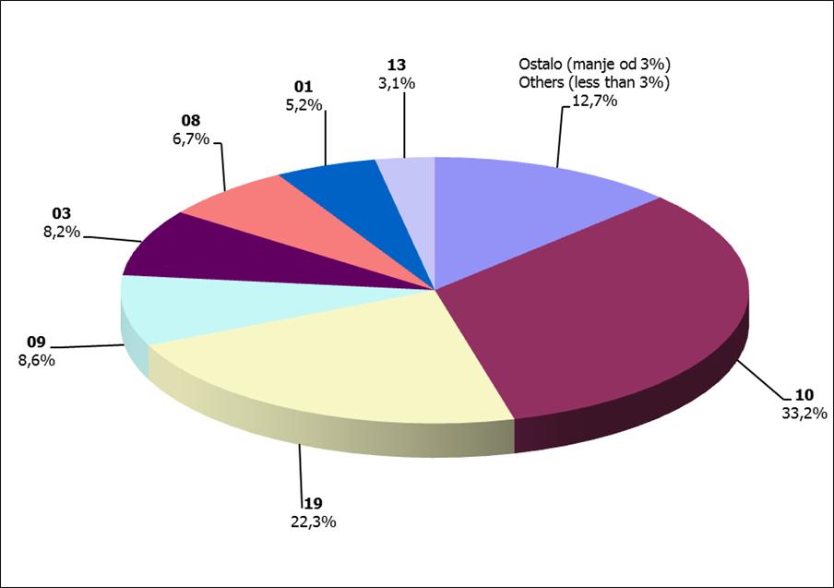

Izvor / Source: HANFA

Sadržaj / Contents
...

25 Graf 18
Grafikon 18: Udio zaračunate bruto premije i likvidiranih šteta po društvima za osiguranje po vrstama osiguranja za period od 1. siječnja do 31. listopada 2012.
Chart 18: Share of written premium and claims settled per line of insurances for the period 1 January - 31 October 2012

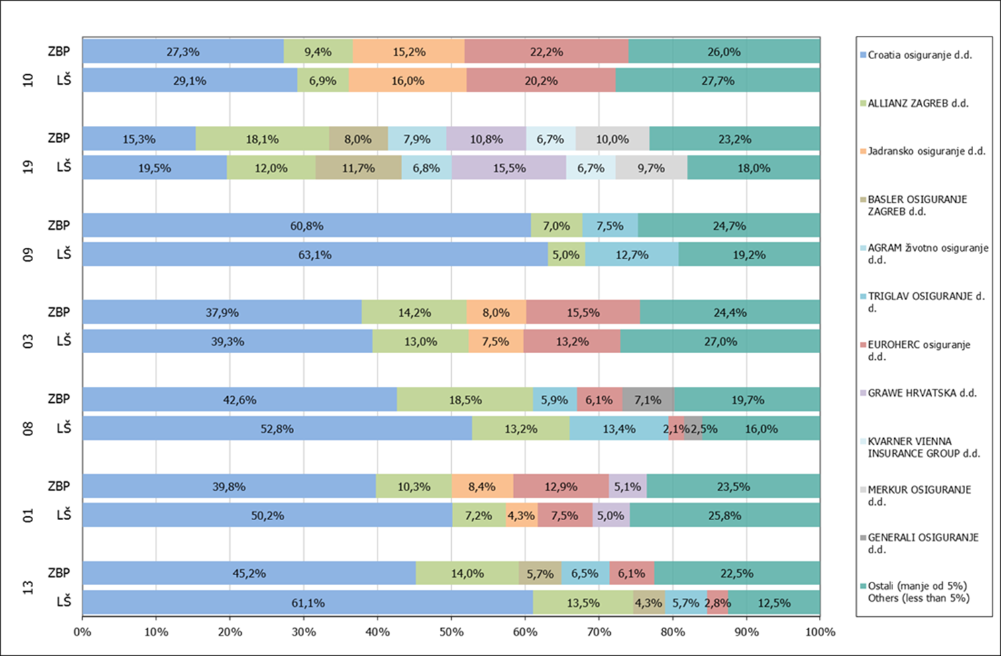

Izvor / Source: HANFA

Napomena: Grafikon prikazuje društva za osiguranje sa zaračunatom bruto premijom većom od 5% ukupne zaračunate bruto premije u promatranoj vrsti osiguranja.
Grafikon prikazuje samo vrste osiguranja sa zaračunatom bruto premijom većom od 3% ukupne zaračunate bruto premije tržišta osiguranja u RH.
Kratice ZBP i LŠ redom predstavljaju zaračunatu bruto premijiu i likvidirane štete

Note:The chart represents insurance companies with written premium greater then 5% of total written premium of the presented line of insurance.
Chart represents lines of insurance with written premium greater then 3% of total written premium of Croatian insurance market.
Abbreviations ZBP and LŠ stands for written premium and claims settled respectively.

Vrste osiguranja / line of insurance:
...

34 Tablica 42,43,44-Graf 19,20
...
Tablica 44: Izvještaj o strukturi portfelja po vrstama leasinga - novozaključeni ugovori
Financijski / Finance Lease | 11,411 | 10,497 | -8.01% | 2,754,451 | 2,261,941 | -17.88%
Ukupno / Total | 24,027 | 21,053 | -12.38% | 4,270,885 | 3,802,298 | -10.97%
Izvor / Source: HANFA
1) Broj novozaključenih ugovora u razdoblju – odnosi se na broj zaključenih ugovora o operativnom i financijskom leasingu./ Number of newly concluded contracts in the period – relates to the number of concluded operating and finace lease contracts.
2) Ugovorena vrijednost kod strukture portfelja operativnog leasinga – odnosi se na ukupno ugovoreni iznos koji je jednak ukupnom zbroju najamnina (bez PDV-a) po ugovorima o operativnom leasingu; navedeni iznos ne uključuje ostatak vrijednosti. Financirana vrijednost ugovora kod strukture portfelja financijskog leasinga – odnosi se na iznos financiranja kojim se financira primatelj leasinga (glavnica) po ugovorima o financijskom leasingu sklopljenim u izvještajnom razdoblju./ The concluded contract value seen at the operating lease portfolio structure - relates to the total concluded amount which is equal to the sum of all rents (without VAT) by contract on operating lease; the mentioned amount does not include residual value.The financed contract value seen at the finance lease portfolio structure – relates to the amount of financing by which the lessee is financed (principal) by contract on finance lease concluded in the reporting period.
3) Podaci dostavljeni u izvještajima sa stanjem na dan 30.09.2012. godine. Data delivered in reports containing the balance as at 30 September 2012.

Grafikon 19: Udjel broja aktivnih ugovora u ukupnom broju ugovora na dan 30. rujna 2012.
Chart 19: Share of the number of active contracts in total number of contracts as at 30 September 2012

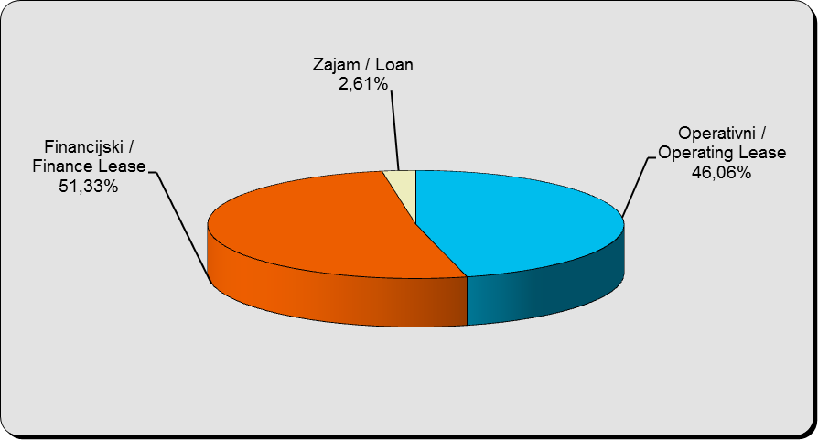

Izvor / Source: HANFA

Grafikon 20: Godišnja promjena vrijednosti aktivnih ugovora na dan 30. rujna 2012.
Chart 20: Annual change in value of active contracts as at 30 September 2012

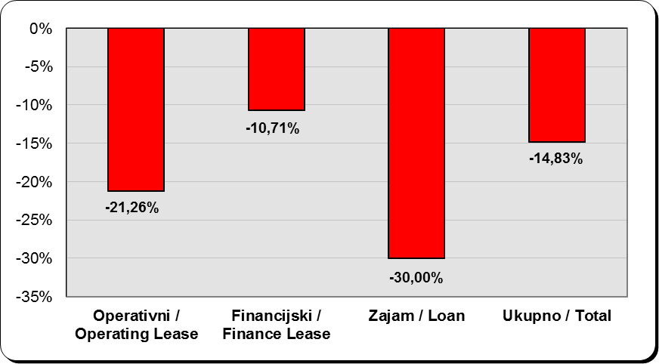

Izvor / Source: HANFA

Sadržaj / Contents
...

